الرعاية الصحية
قائمة التحقق التحليلية — الرعاية الصحية | Healthcare Group

🎯 هدف المجموعة: تقليل وقت الباب للدكتور من 94.5 دقيقة إلى ≤45 دقيقة وتحسين تدفق المرضى
📊 أعمدة البيانات المتاحة: رقم الزيارة، مستوى الخطورة، لون الفرز، وقت الوصول، وقت التسجيل، وقت الفرز، وقت بدء الانتظار، وقت دخول الدكتور، وقت الخروج، اسم الطبيب، الفترة (الوردية)، عدد الأطباء، عدد الممرضين، طُلب تحليل مختبري، طُلب تصوير أشعة، قرار الصرف
📌 تعليمات: أجب على كل سؤال من بياناتك الفعلية. اكتب الإجابة في العمود المخصص مع ذكر الأداة المستخدمة.

# | السؤال التحليلي | تلميح: كيف تجد الإجابة في بياناتك؟ | إجابتك (بالأرقام) | ✅ | ملاحظات
الخطوة الأولى: تحديد المشكلة — Problem Definition
1 | ما متوسط وقت الباب للدكتور (Door-to-Doctor) لجميع المرضى؟ | احسب الفرق: وقت دخول الدكتور - وقت الوصول | استخدم AVERAGE | 95 د | 1:34:28 | ✅
2 | ما نسبة المرضى الذين تجاوز وقت انتظارهم 45 دقيقة؟ | استخدم COUNTIF لحساب الحالات > 45 دقيقة / الإجمالي | 74% | ✅ | عدد الحالات التي تجاوز وقت انتظارهم 45 دقيقه 610 حالة وعدد الحالات التي لم تدخل على الطبيب 32 حالة
3 | ما متوسط مدة الإقامة الكاملة (وصول حتى خروج)؟ | احسب: وقت الخروج - وقت الوصول | AVERAGE | 4 hours 13 minuts 25 second | ✅
4 | ما نسبة الحالات التي طُلب لها تحليل مختبري أو أشعة؟ | عمودا: طُلب تحليل مختبري + طُلب تصوير أشعة | COUNTIF | 61,4% | ✅
5 | ما مستوى سيجما الحالي بناءً على نسبة تجاوز الهدف؟ | DPMO = (حالات > 45 دق / إجمالي) × 1,000,000 | حوّلها لسيجما | 0,85 و الذي يساوي 1 sigma | ✅ | لناتج تقريبًا 0.84 Sigma

الخطوة الثانية: جمع وتحليل البيانات — Data Collection & Analysis
6 | كيف يختلف وقت الانتظار بين مستويات الخطورة الخمسة؟ | عمودا: مستوى الخطورة + وقت الانتظار | Pivot Table: AVERAGE per level | كلما قلت خطورة الحاله زاد وقت الانتظار | ✅
7 | أي وردية (صباح/مساء/ليل) لديها أطول وقت انتظار؟ | عمودا: الفترة (الوردية) + وقت الانتظار | Pivot Table | وردية المساء لديها اطول وقت، بمتوسط وقت انتظار 1:16 | ✅
8 | هل يرتبط عدد الأطباء في الوردية بوقت الانتظار؟ | عمودا: عدد الأطباء + وقت الانتظار | Scatter Plot أو Correlation | لا يوجد علاقة مباشرة بين عدد الأطباء في الوردية وطول وقت الانتظار حتى مع وجود 5 أطباء في الوردية لازال متوسط وقت الانتظار مرتفع | 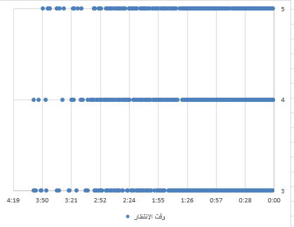 ✅
9 | ما الأطباء الذين لديهم أطول متوسط وقت للمريض؟ | عمودا: اسم الطبيب + (وقت الخروج - وقت دخول الدكتور) | Pivot Table | د سعد مشعل و د محمد فهد و د بندر سالم لديهم أطول متوسط وقت للمريض | 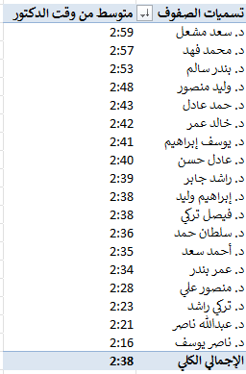 ✅
10 | هل طلب التحليل المختبري يزيد من وقت الإقامة؟ | قارن متوسط الإقامة للحالات التي طُلب لها تحليل مقابل التي لم يُطلب | متوسط وقت انتظار المريض 1:15 في حال طلب تحليل ، بينما متوسط وقت الانتظار في حال لم يطلب تحليل 1:09 | ✅
11 | ما أكثر أوقات الذروة (ساعات اليوم) في الطوارئ؟ | عمود: وقت الوصول | استخرج الساعة واحسب التكرار لكل ساعة | الساعه 14 هي اكثر الساعات ذروة | 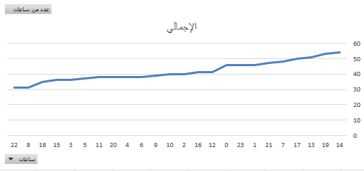 ✅

الخطوة الثالثة: مخطط إيشيكاوا — Fishbone Diagram
12 | ما الأسباب المحتملة من فئة 'الأفراد' (الكوادر الطبية)؟ | فكر في: عدد الأطباء، الخبرة، توزيع المهام، الضغط في الوردية الليلية | الضغط في الوردية الليلية
13 | ما الأسباب المحتملة من فئة 'الأساليب' (العمليات)؟ | فكر في: إجراءات الفرز، ترتيب الأولوية، إجراءات طلب التحليل | عدم وجود اليه واضحة لفرز الحالات وترتيب الأولوية
14 | ما الأسباب المحتملة من فئة 'البيئة' (الطاقة الاستيعابية)؟ | فكر في: عدد الأسرة، ساعات الذروة، التدفق الموسمي | الساعه الثانيه مساء تعتبر اشد الاوقات ذروة بينما لا يقابلها زيادة في الكادر الطبي, مما يؤدي الى تكدس المرضى وارتفاع متوسط وقت الانتظار
15 | ما الأسباب المحتملة من فئة 'القياس'؟ | فكر في: دقة تسجيل الأوقات، معايير مستوى الخطورة | قد يكون هناك عدم دقة في تسجيل أوقات بدء ونهاية الانتظار مما يؤثر على حساب متوسط وقت الانتظار بشكل صحيح وأيضا عدم وجود معايير واضحة لتحديد مستوى الخطورة

الخطوة الرابعة: تحليل 5-Why — 5-Why Analysis
16 | لماذا يتجاوز وقت الباب للدكتور 45 دقيقة؟ (لماذا 1) | ابدأ بالسبب الأكثر وضوحاً من البيانات | لان 75% من المرضى ينتظرون اكثر من 45 دقيقة للدخول على الدكتور
17 | لماذا يحدث هذا السبب؟ (لماذا 2) | هل يرتبط بالوردية؟ بمستوى الخطورة؟ بعدد الكوادر؟ | يلاحظ زيادة متوسط فترة الانتظار حسب مستوى الخطورة
18 | لماذا يحدث السبب الثاني؟ (لماذا 3) | تعمق أكثر في البيانات | بسبب عدم وجود الية واضحة للفرز
19 | لماذا يحدث السبب الثالث؟ (لماذا 4) | هل يرتبط بالطاقة الاستيعابية أم بالإجراءات؟ | في الإجراءات
20 | ما السبب الجذري النهائي؟ (لماذا 5) | يجب أن يكون قابلاً للتحكم ومدعوماً بالبيانات | غياب مسار تحديد البروتوكول

الخطوة الخامسة: اختبار الفرضيات — Hypothesis Testing
21 | هل يختلف وقت الانتظار بين مستويات الخطورة الخمسة؟ | H₀: لا فرق | Hₐ: يختلف | الأداة: One-Way ANOVA | يختلف وقت الانتظار حسب مستوى الخطورة
22 | هل يختلف وقت الانتظار بين الورديات الثلاث؟ | H₀: لا فرق | Hₐ: الوردية الليلية أطول | الأداة: One-Way ANOVA | نعم يختلف حسب الوردية حيث كان المساء أطول فترة
23 | هل عدد الأطباء يؤثر على وقت الانتظار؟ | H₀: لا علاقة | Hₐ: علاقة عكسية | الأداة: Regression | لايوجد علاقة بين عدد الأطباء ووقت الانتظار
24 | هل طلب التحليل المختبري يزيد وقت الإقامة؟ | H₀: لا فرق | Hₐ: يزيد | الأداة: Independent t-Test | نعم يزيد مدة الإقامة أطول للحالات التي طلبت تحليل مختبري

الخطوة السادسة: تأكيد السبب الجذري — Root Cause Confirmation
25 | ما السبب الجذري المؤكد إحصائياً لطول وقت الانتظار؟ | اجمع: ANOVA + Regression + 5-Why | غياب بروتوكول تحديد مسار الفرز
26 | ما نسبة التأخير التي يفسرها السبب الجذري؟ | استخدم R² من Regression | 54.00%
27 | ما التوصية الرئيسية للمرحلة القادمة؟ | هل هي: زيادة الكوادر في الذروة؟ تسريع إجراءات الفرز؟ تحسين جدولة التحاليل؟ | تسريع وتحسين إجراءات الفرز
28 | ما الهدف الجديد لمستوى سيجما؟ | من 0.92σ إلى ≥3.0σ | وقت الانتظار من 94.5 دق إلى ≤45 دق | 3 سيقما

ملخص مرحلة التحليل — نتائجك النهائية
السبب الجذري المؤكد: | غياب بروتوكول تحديد مسار الفرز
مستوى سيجما الحالي: | اقل من 1 سيقما
DPMO الحالي: | 610,000
الهدف (مستوى سيجما): | =0.84 3 سيقما
التوصية الرئيسية للمرحلة القادمة: | تسريع وتحسين إجراءات الفرز

